상품제안서
네이쳐 편리한 골프 장갑 보호 홀더 | 상품코드: F26122

 |  |  |  |  |  |  | 02-412-0044 | www.easy1.co.kr
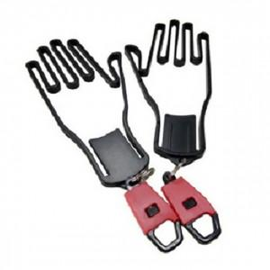

【상세/제작정보】

【인쇄/포장옵션】 | 실크 / 포장불가능

【공급단가】 | 수량 | 150~ | 300~ | 500~ | 1,000~ | 3,000~
*VAT별도 | 단가 | 5,120원 | 5,040원 | 4,920원 | 4,790원 | 4,710원

【상품 URL】 | https://dev.easy1.co.kr:443/src/goods_detail.php?gdno=26122

